Sheet1
Link Video:

Full: | https://www.youtube.com/watch?v=_d5PfUD2Umw&list=PLPNLZmPSwSkcNeuY19AFmPn4_vDmuA7vq&index=2

Link Video: | https://www.youtube.com/watch?v=QxIjkuri9YM

 | Đang chưa hiểu hình ảnh lưu dưới CSDL là dạng gì. | đường dẫn chạy đến File ảnh hay là gì.

Link Video | https://www.youtube.com/watch?v=sr1Ft-NAHFo |  | Lưu trực tiếp hình xuống CSDL

 |  |  |  | Xuất hình ảnh từ CSDL ra trước đã

 | Lưu biến hình ảnh
 |  |  | Lưu tên của hình ảnh và

Link Video: | https://www.youtube.com/watch?v=o035V42GCHI

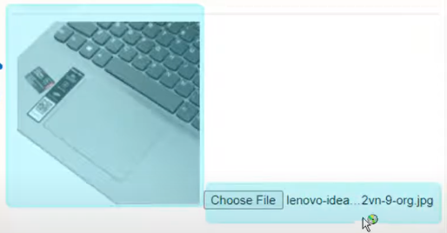

Link Video: | https://www.youtube.com/watch?v=K_aJrOu2aak

Link Video: | https://www.youtube.com/watch?v=QLSbaWZzJdQ

Link tài liệu. | https://gemini.google.com/app/a564a938295cff57?hl=vi

Sheet2
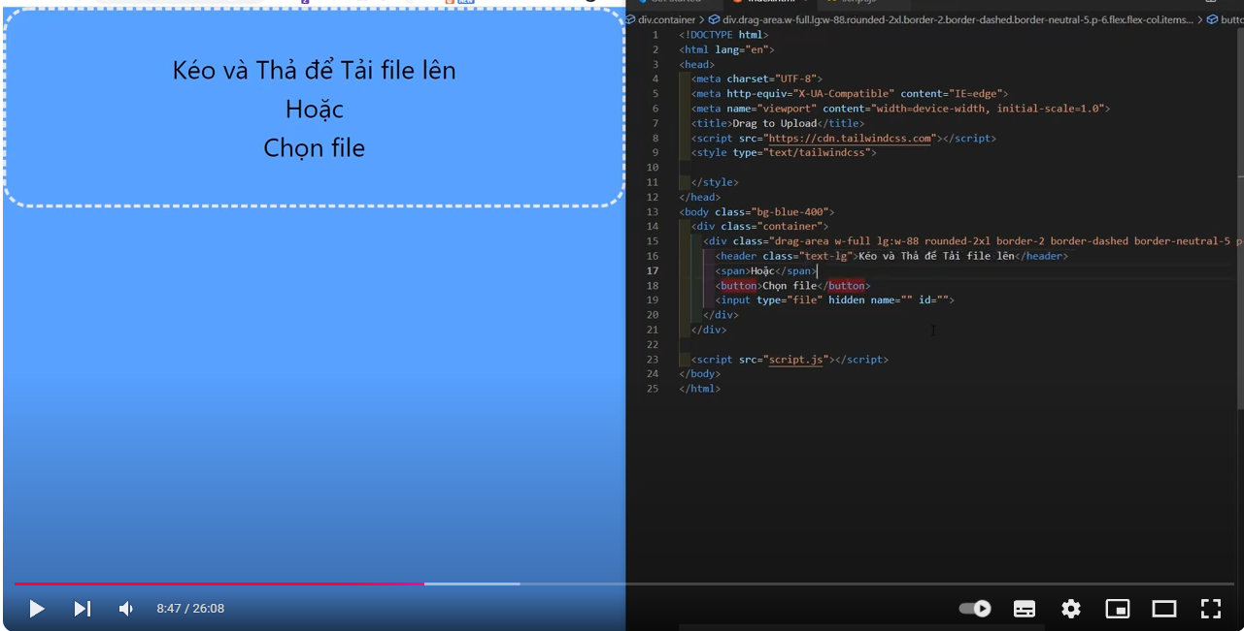

Sheet3
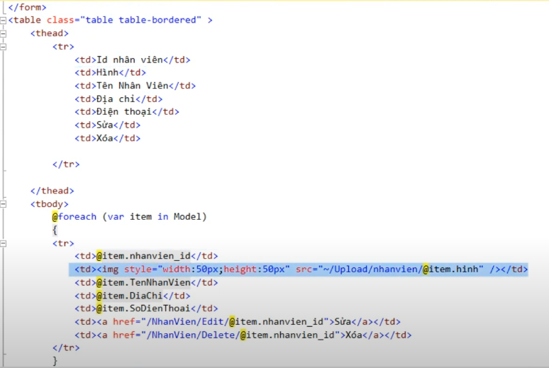

Show biến hình ảnh.

 | ở đây t có một thư mục lưu hình ảnh thì t sẽ Insert dữ liệu vào như thế nào.

